시작
셀서식
의 모든것
엑셀
시작하기

엑셀로 보고서 작성시, 문서의 가독성을 높이고 이쁘게 잘 꾸미기 위해서 반드시 익혀야 할 필수 스킬은 무엇일까요?
바로 '셀서식' 입니다. 이번 강의에서는 실무자들을 위한 셀서식의 중요규칙 2가지와 필수기호 5가지를 바탕으로 셀서식의 기초 동작원리를 알아본 뒤, 실전 예제로 주식 현황표를 제작합니다.

1
1. 셀서식 중요 규칙1 - 세미콜론(;)
다음 페이지
이전 페이지

세미콜론은 [ 양수 ; 음수 ; 0 ; 텍스트 ] 를 구분합니다.

현업에서는 [ 양수 ; 음수 ; 0 ] 으로만 구분해도 대부분의 상황에서 적용 가능합니다.

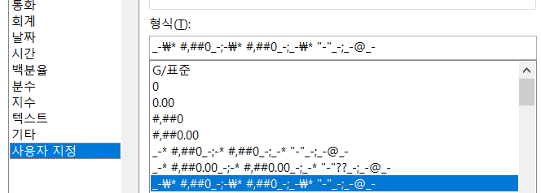
양수일때
음수일때
0일때
텍스트
서식예제 | 0;[빨강]-0;0 | 0;(0);0 | 0;-0;-
 | 서식1 | 서식2 | 서식3
양수 | 1000 | 1000 | 1000
음수 | -1000 | -1000 | -1000
0 | 0 | 0 | 0

1 페이지
 |  |  |  | 1 | 1 페이지

2
2. 셀서식 중요 규칙2 - 겉으로 보이는 형식만 바꾼다
다음 페이지
이전 페이지

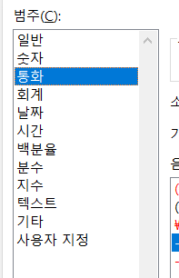
제품명 | 개수 | 단가 | 금액 | 제품명 | 개수 | 단가 | 금액
사과 | 10 | 500 |  | 사과 | 10개 | 500원
포도 | 5개 | 800 |  | 포도 | 5개 | 800원
배 | 8 | 1,300원 |  | 배 | 8개 | 1300원
오렌지 | 12 | 1,400 |  | 오렌지 | 12개 | 1400원

* 엑셀은 기본적으로 텍스트는 '좌측정렬', 숫자는 '우측정렬'을 합니다.
* 문자가 포함된 텍스트는 계산이 불가능하며, 계산시 #VALUE! 오류를 반환합니다.
* 엑셀에서 제공하는 기본 셀서식은 값을 변경해도 항상 유지됩니다. 따라서 마음껏 변경해서 사용해도 괜찮습니다.

2 페이지
 |  |  |  |  |  |  |  | 2 | 2 페이지

3
3. 셀서식에서 사용되는 기호 11가지
다음 페이지
이전 페이지

기호 |  | 간략설명 | 필수서식 | 예제 |  | 회계서식 원리
1 | 0 | 숫자 1자리 표시 (불필요한 0 포함) | 0 | 1000 |  | _-* #,##0_- ; -* #,##0_- ; _-* "-"_- ; _-@_-
2 | # | 숫자 1자리 표시 (불필요한 0 제외) | #,##0 | 1,000 |  | 1,000
3 | ? | 숫자 1자리 표시 (불필요한 0 제외, 여백) | #,##0"원" | 1,000원 |  | -1,000
4 | @ | 텍스트 서식 | #,##0, | 1 |  | -
5 | . | 소수점 단위 | #,##0,"천원" | 1천원
6 | , | 천단위 구분 또는 천단위 절삭 |  |  |  | 이 2가지만 기억하시면 됩니다!
7 | % | 백분율 표시 |  |  |  | _- | - 기호만큼 여백 생성
8 | / | 소수점 이하를 분수로 표시 |  |  |  | *() | 다음 문자위치까지 공백 반복
9 | * | 별표 이후 문자 셀 넓이 끝까지 반복
10 | _ | 언더바 이후 문자만큼 여백
11 | [] | 셀서식에 조건 및 색상 적용

3 페이지
 |  |  |  |  | 3 페이지 |  | 3

